关系图
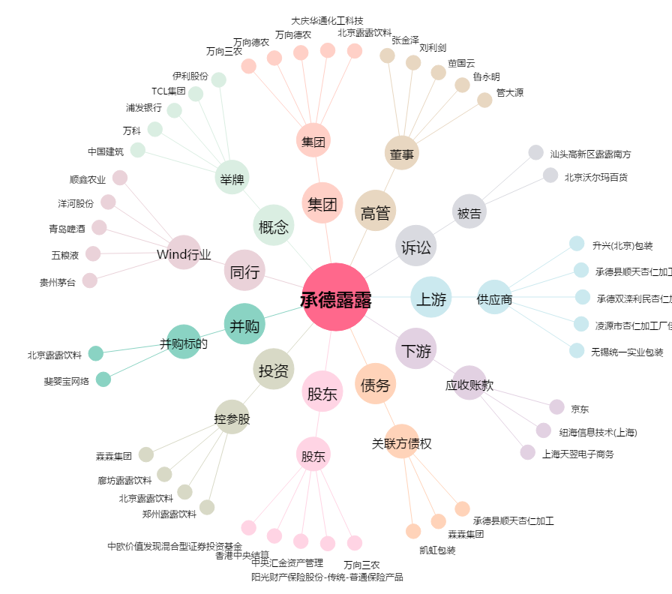
承德露露[000848.SZ] - 关系概览图

